Лист1
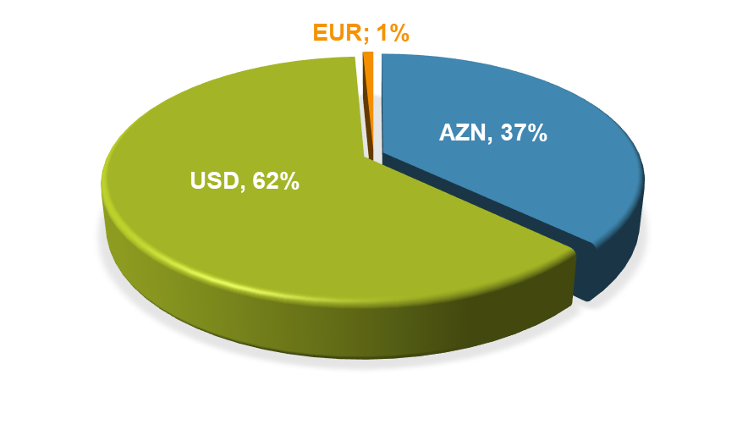
QİYMƏTLİ KAĞIZLAR PORTFELİ
VALYUTA | AZN
AZN (₼) | 43,5 mln
USD ($) | 72,9 mln
EUR (€) | 0,91 mln

*Məbləğlər AZN ekvivalenti ilə qeyd edilib
Portfeldə pay (%)
Coğrafi bölgü | Portfeldə pay (%)
Azərbaycan | 65%
Türkiyə | 11%
Birləşmiş Krallıq | 4%
ABŞ | 1%
Yaxın Şərq | 1%
Avropa | 18%

